Tabellenblatt1
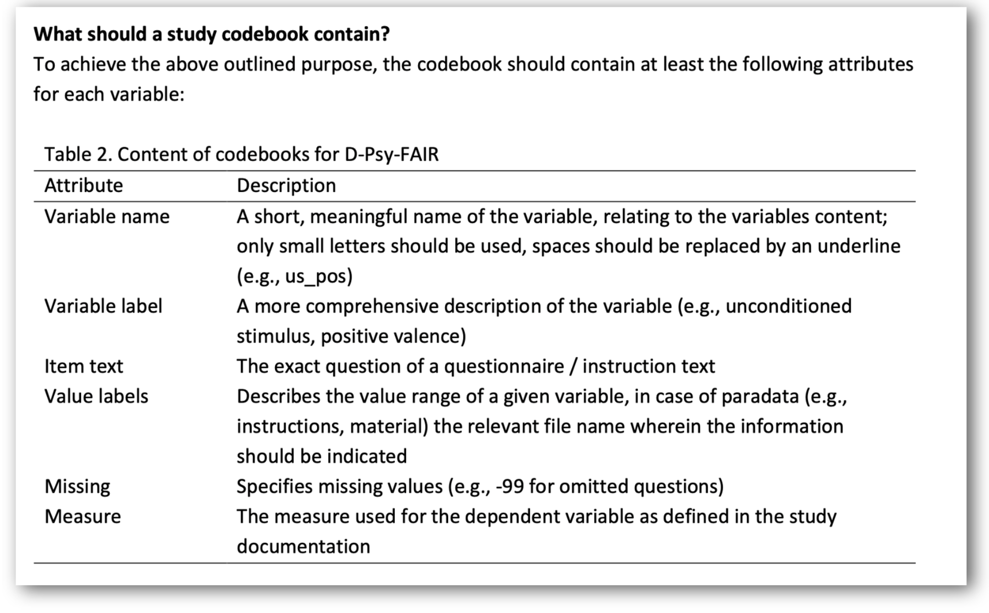
Data set | Variable name | Variable Label | Item text | Value labels | Measure
Rep01_demographics_anonymized.csv | consent1 | consent to voluntary participation | "Hiermit willige ich freiwillig in die Studienteilnahme „Replikationsstudie zu Study 3 aus Stellar et al. (2018)“ ein. Ich kann jederzeit ohne Angabe von Gründen die Teilnahme beenden. Ich habe verstanden, dass mir hieraus keine Nachteile entstehen." | 1 = "Ja", 2 = "Nein"
Rep01_demographics_anonymized.csv | consent2 | consent to processing data and privacy policies | "Hiermit willige ich freiwillig in die Verarbeitung meiner Studiendaten durch die Ludwig-Maximilians-Universität München zum Zweck der Durchführung des Forschungsvorhabens „Replikationsstudie zu Study 3 aus Stellar et al. (2018)“ ein. Über die Folgen eines Widerrufs der datenschutzrechtlichen Einwilligung (Widerruf mit Wirkung für die Zukunft) bin ich durch das Lesen der [Teilnahmeinformationen](https://surveys.osc.lmu.de/Rep-01/privacy_policy/) aufgeklärt worden. Die schriftliche Aufklärung (Teilnehmerinformation), Datenschutzinformation und Einwilligungserklärung habe ich zur Kenntnis genommen und erhalten." | 1 = "Ja", 2 = "Nein"
Rep01_demographics_anonymized.csv | consent3 | consent for publication of anonymized data | "Ich willige ein, dass eine zum aktuellen Zeitpunkt nur mit unverhältnismäßigem Aufwand deanonymisierbare Variante meiner Daten als open data zur weiteren wissenschaftlichen Nachnutzung zur Verfügung gestellt wird." | 1 = "Ja", 2 = "Nein"
Rep01_demographics_anonymized.csv | gender | selecting gender identity | "Was ist Ihr Geschlecht?" | 1 = "weiblich", 2 = "männlich", 3 = "nicht-binär", 4 = "kein Geschlecht", 5 = "keine Angabe", 6 = "eigene Angabe"
Rep01_demographics_anonymized.csv | gender_divers | define other gender identity | "Geben Sie hier Ihr Geschlecht an."
Rep01_demographics_anonymized.csv | age | selecting age | "Geben Sie bitte ihr Alter an." | min = 1, max = 120, step = 1
Rep01_anonymized.csv | screen_width | automatic measurement of screen width
Rep01_anonymized.csv | screen_height | automatic measurement of screen height
Rep01_anonymized.csv | condition | participants are randomly assigned to one condition |  | control, exp_old, exp_new
Rep01_anonymized.csv | writing_assignment | assignment to write about strengths and weaknesses | Bitte beschreiben Sie zuerst Ihre Stärken und gehen Sie dann zu Ihren Schwächen über. Der Timer zeigt Ihnen an, wie viel Zeit noch verbleibt. Wenn Sie früher fertig sind, warten Sie bitte bis der Timer Null erreicht. Sie können nach Ablauf der Zeit noch fertig schreiben. Versuchen Sie dennoch, sich an die 2 Minuten zu halten. Bitte schreiben Sie keine spezifischen Informationen in den Text, mit denen Sie identifiziert werden könnten. |  | as in Stellar et al. (2018)
Rep01_anonymized.csv | awe | measurement of awe | Ehrfurcht | 1 = "überhaupt nicht", 2, 3, 4, 5, 6, 7 = "vollkommen" | as in Stellar et al. (2018)
Rep01_anonymized.csv | fear | measurement of fear | Angst | 1 = "überhaupt nicht", 2, 3, 4, 5, 6, 7 = "vollkommen" | as in Stellar et al. (2018)
Rep01_anonymized.csv | amazement | measurement of amazement | Staunen | 1 = "überhaupt nicht", 2, 3, 4, 5, 6, 7 = "vollkommen" | as in Stellar et al. (2018)
Rep01_anonymized.csv | happiness | measurement of happiness | Freude | 1 = "überhaupt nicht", 2, 3, 4, 5, 6, 7 = "vollkommen" | as in Stellar et al. (2018)
Rep01_anonymized.csv | fascination | measurement of fascination | Faszination | 1 = "überhaupt nicht", 2, 3, 4, 5, 6, 7 = "vollkommen" | as in Stellar et al. (2018)
Rep01_anonymized.csv | content_video | participant describes the video | 1. Wovon handelte das Video, das Sie gesehen haben? Antworten Sie in kurzen Stichpunkten
Rep01_anonymized.csv | content_study | participant guesses content of the study | 2. Was glauben Sie, worum es in der Studie ging?
Rep01_anonymized.csv | video_played | check if video played properly | 3. Wurde das Video korrekt geladen und vollständig abgespielt? | 1 = "Ja", 2 = "Nein"
Rep01_anonymized.csv | video_problems | problems if video did not play properly | Schildern Sie hier welche Probleme aufgetreten sind.
Rep01_anonymized.csv | sound_on | check if watched the video sound on | 4. Ich habe das Video mit Ton angeschaut. | 1 = "Ja", 2 = "Nein"
Rep01_anonymized.csv | attentive | check if watched attentively | 5. Ich habe das Video aufmerksam angeschaut. | 1 = "Ja", 2 = "Nein"
Rep01_anonymized.csv | conscientious | check if particapants were conscientious and if the data should be used for the analysis. | 6. Ich habe die Studie gewissenhaft bearbeitet. Meine Daten sollen für die Auswertung verwendet werden. | 1 = "Ja", 2 = "Nein"
Rep01_anonymized.csv | screen_control | Name device used for participation | Auf welchem Gerät haben Sie diese Studie bearbeitet? | 1 = "Smartphone", 2 = "Tablet/iPad", 3 = "Laptop", 4 = "Externer Bildschirm", 5 = "Sonstiges"
Rep01_anonymized.csv | screen_control_other | Name other device used | Sonstiges (Bitte geben Sie die Art des Geräts an auf dem Sie die Studie durchgeführt haben):
Rep01_anonymized.csv | privacy_check | LLM checks text assignment personal information that could be used for reidentification. All responses have been cross-checked by humans. |  | "OK", "WARNING"

